DASHBOARD

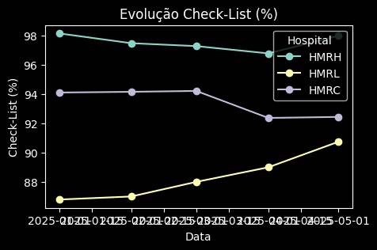


DASHBOARD HSE — HOSPITAIS (Estilo Moderno)

